1. Fast andel av arbetstid
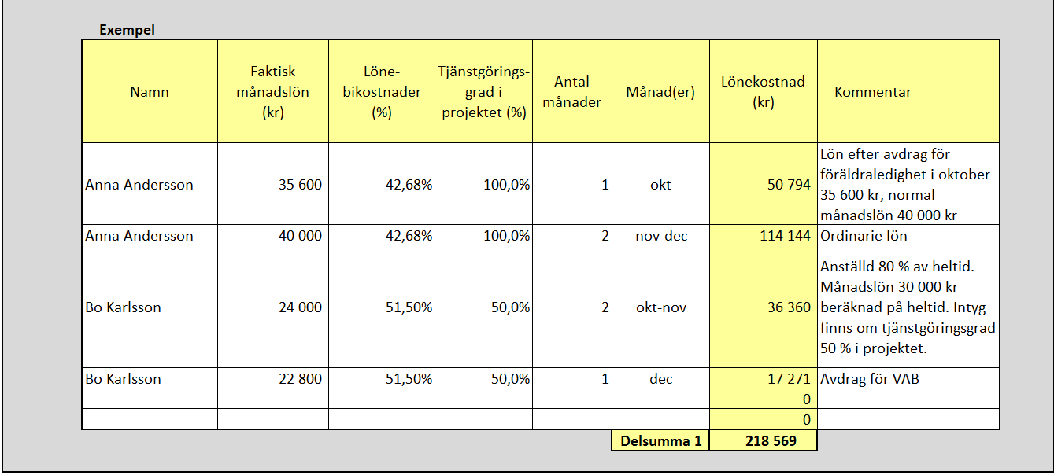
1. Personal som arbetar fast procentuell andel i projektet (även 100 %)
Namn | Faktisk månadslön (kr) | Löne- bikostnader (%) | Tjänstgörings- grad i projektet (%) | Antal månader | Månad(er) | Lönekostnad (kr) | Kommentar
 |  |  |  |  |  | 0.00
 |  |  |  |  |  | 0.00
 |  |  |  |  |  | 0.00
 |  |  |  |  |  | 0.00
 |  |  |  |  |  | 0.00
 |  |  |  |  |  | 0.00
 |  |  |  |  |  | 0.00
 |  |  |  |  |  | 0.00
 |  |  |  |  |  | 0.00
 |  |  |  |  |  | 0.00
 |  |  |  |  |  | 0.00
 |  |  |  |  |  | 0.00
 |  |  |  |  |  | 0.00
 |  |  |  |  |  | 0.00
 |  |  |  |  |  | 0.00
 |  |  |  |  |  | 0.00
 |  |  |  |  |  | 0.00
 |  |  |  |  |  | 0.00
 |  |  |  |  |  | 0.00
 |  |  |  |  |  | 0.00
 |  |  |  |  |  | 0.00
 |  |  |  |  |  | 0.00
 |  |  |  |  |  | 0.00
 |  |  |  |  |  | 0.00
 |  |  |  |  |  | 0.00
 |  |  |  |  |  | 0.00
 |  |  |  |  |  | 0.00
 |  |  |  |  |  | 0.00
 |  |  |  |  |  | 0.00
 |  |  |  |  |  | 0.00
 |  |  |  |  |  | 0.00
 |  |  |  |  |  | 0.00
 |  |  |  |  |  | 0.00
 |  |  |  |  |  | 0.00
 |  |  |  |  |  | 0.00
 |  |  |  |  |  | 0.00
 |  |  |  |  |  | 0.00
 |  |  |  |  |  | 0.00
 |  |  |  |  |  | 0.00
 |  |  |  |  |  | 0.00
 |  |  |  |  | Delsumma 1 | 0.00

